الرئيسية
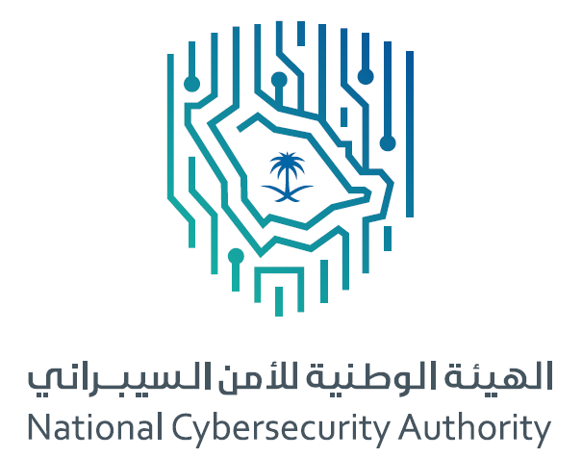
 | أداة التقييم وقياس الالتزام بضوابط الأمن السيبراني للعمل عن بعد
 | TCC-1:2021 Assessment and Compliance Tool

2.0
2021
 |  | نسخة الإصدار: |  | سنة الإصدار:
 |  | التصنيف: | متاح | إشارة المشاركة: | أبيض
إبـدأ <<

قائمة المحتويات
الرئيسية
السابق
التالي

قائمة المحتويات

 | سجل أداة التقييم وقياس الالتزام
 | إجراءات التقييم وقياس الالتزام
 | تعليمات
 | شعار الجهة
 | معلومات أساسية عن الجهة
 | حالة الالتزام بالضوابط
 | نتائج التقييم والالتزام

التصنيف: متاح إشارة المشاركة: أبيض

سجل الأداة
الرئيسية
قائمة المحتويات
السابق
التالي

سجل أداة التقييم وقياس الالتزام

 | رقم النسخة | الحالة | التحديث بواسطة | التاريخ | ملاحظات / إجراءات

التصنيف: متاح إشارة المشاركة: أبيض

إجراءات التقييم وقياس الالتزام
الرئيسية
قائمة المحتويات
السابق
التالي

إجراءات التقييم وقياس الالتزام بضوابط الأمن السيبراني للعمل عن بعد
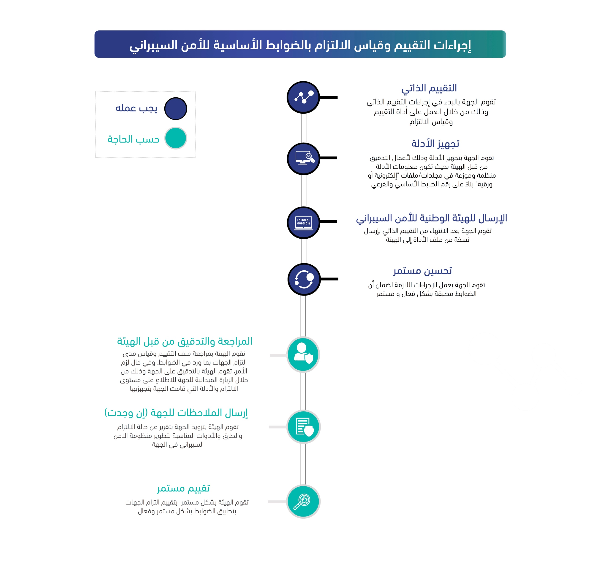

التصنيف: متاح إشارة المشاركة: أبيض

تعليمات
الرئيسية
قائمة المحتويات
السابق
التالي

تعليمات

الرئيسية
قائمة المحتويات
السابق
التالي
 | يمكن استخدام الأدوات المساعدة الموضحة في أعلى الصفحة للإنتقال من قسم إلى آخر ضمن هذه الأداة

 | تُقرأ الأرقام المرجعیة لجمیع المكونات والضوابط من الیمین إلى الیسار.

 | الخطوات أدناه توضح بعض التعليمات لكيفية استخدام أداة التقييم وقياس الالتزام:

 | 1 | الإنتقال إلى القسم الخاص بـ (شعار الجهة) ومن ثم إضافة شعار الجهة حسب المقاس المحدد لذلك.

 | 2 | البدء بتعبئة المعلومات الأساسية عن الجهة حسب ماهو محدد في القسم الخاص بـ (معلومات أساسية عن الجهة)، حيث يجب تعبئة جميع الحقول المطلوبة.

 | 3 | الإنتقال إلى القسم (حالة الالتزام بالضوابط) الخاص بقياس مدى التزام الجهة بتطبيق ضوابط الأمن السيبراني للعمل عن بعد (TCC-1:2021).

لا ينطبق - Not Applicable
غير مطبق - Not Implemented
مطبق جزئيًا - Partially Implemented
مطبق كليًا - Implemented
 | 4 | يتم تقييم وقياس مستوى الالتزام لكل ضابط من ضوابط الأمن السيبراني للعمل عن بعد (TCC-1:2021) ضمن كل مكون فرعي يندرج تحت المكونات الأساسية، بحيث يتم اتباع الخطوات التالية:
 |  | أ | في خانة (مستوى الالتزام) يتم تحديد حالة تطبيق الجهة/النظام لكل ضابط أساسي وفرعي، وذلك باختيار أحد الحالات التالية:

لا ينطبق - Not Applicable
 |  | ب | في حالة الضابط ( )، فيجب على الجهة تقديم معلومات إضافية في خانة (ملاحظات) لتوضيح الأسباب التي تجعل الضابط لا ينطبق على الجهة.

غير مطبق - Not Implemented
 |  | ج | في حالة الضابط ( )، فيجب على الجهة تقديم معلومات إضافية في خانة (إجراءات التصحيح) لتوضيح الإجراءات التي سوف تقوم الجهة بتطبيقها لتصحيح حالة الالتزام خلال مدة زمنية محددة يتم ذكرها في خانة (تاريخ الالتزام المتوقع "اليوم/الشهر/السنة").

مطبق جزئيًا - Partially Implemented
 |  | د | في حالة الضابط ( )، فيجب على الجهة تقديم معلومات إضافية في خانة (ملاحظات) لتوضيح أجزاء الضابط المطبقة جزئيًا وذكر الأدلة (Evidences) على تطبيقها، وكذلك توضيح متطلبات الضابط غير المطبقة مع تقديم معلومات إضافية في خانة (إجراءات التصحيح) لتوضيح الإجراءات التي سوف تقوم الجهة بتطبيقها لتصحيح حالة الالتزام خلال مدة زمنية محددة يتم ذكرها في خانة (تاريخ الالتزام المتوقع "اليوم/الشهر/السنة"). بالإضافة إلى العمل على تجهيز الأدلة على تطبيق الضابط جزئيًا وذلك لأعمال التدقيق من قبل الهيئة الوطنية للأمن السيبراني بحيث تكون معلومات الأدلة منظمة وموزعة في مجلدات/ملفات "إلكترونية أو ورقية" بناءً على رقم الضابط الأساسي والفرعي.

مطبق كليًا - Implemented
 |  | هـ | في حالة الضابط ( )، فيجب على الجهة تقديم معلومات إضافية في خانة (ملاحظات) لتوضيح الأدلة (Evidences) على تطبيق الضابط والالتزام بمتطلباته، مع العمل على تجهيز هذه الأدلة وذلك لأعمال التدقيق من قبل الهيئة الوطنية للأمن السيبراني بحيث تكون معلومات الأدلة منظمة وموزعة في مجلدات/ملفات "إلكترونية أو ورقية" بناءً على رقم الضابط الأساسي والفرعي.

 | 5 | بعد الإنتهاء من تقييم وقياس الالتزام بالضوابط، فيمكن الاطلاع على ملخص النتائج في القسم الخاص بــ (ملخص نتائج التقييم والالتزام) ضمن هذه الأداة.

TCC_اسم نطاق الجهة_التاريخ يوم وشهر وسنة_رقم نسخة سجل الأداة
TCC_Entity's Domain_DDMMYYYYH_Version Number
مثال : TCC_NCA.GOV.SA_09111439H_V1.0
 | 6 | يتم الإنتقال إلى القسم الخاص بـ (سجل أداة التقييم وقياس الالتزام) ويتم تعبئة المعلومات المطلوبة، ثم يتم حفظ ملف الأداة باتباع النموذج التالي: |  | v

 | 7 | أخيراً، يتم التأكد من أن تصنيف الأداة " مقيّد - معلومات حساسة" وأن إشارة المشاركة "برتقالي" في الصفحة الرئيسية ومن ثم إرسال نسخة من ملف الأداة إلى الهيئة الوطنية للأمن السيبراني على العنوان: (compliance@nca.gov.sa) مشفرة حسب التوجيهات.

التصنيف: متاح إشارة المشاركة: أبيض

شعار الجهة
الرئيسية
قائمة المحتويات
السابق
التالي

شعار الجهة

شعار الجهة
Entity's Logo

التصنيف: متاح إشارة المشاركة: أبيض

معلومات أساسية عن الجهة
الرئيسية
قائمة المحتويات
السابق
التالي

معلومات أساسية عن الجهة

 | الاسم الكامل للجهة (بالعربي) | الاسم الكامل للجهة (بالإنجليزي)

التصنيف: متاح إشارة المشاركة: أبيض

حالة الالتزام بالضوابط
الرئيسية
قائمة المحتويات
السابق
التالي

حالة الالتزام بالضوابط

المكون الأساسي | المكون الفرعي |  | نوع الضابط | رقم الضابط | نص الضابط | مستوى الالتزام | الملاحظات | إجراءات التصحيح | تاريخ الالتزام المتوقع (يوم/شهر/ سنة)

١- حوكمة الأمن السيبراني | ١-١ | سياسات وإجراءات الأمن السيبراني (Cybersecurity Policies and Procedures) | أساسي | ١-١-١ | رجوعا للضابط ١-٣-١ في الضوابط الأساسية للأمن السيبراني، يجب أن تشمل سياسات وإجراءات الأمن السيبراني ما يأتي: | مطبق كليًا - Implemented
 |  |  | فرعي | ١-١-١-١ | تحديد وتوثيق متطلبات وضوابط الأمن السيبراني للعمل عن بعد ضمن سياسات الأمن السيبراني للجهة. | مطبق كليًا - Implemented
 | ١-٢ | إدارة مخاطر الأمن السيبراني (Cybersecurity Risk Management) | أساسي | ١-٢-١ | بالإضافة للضوابط ضمن المكون الفرعي ١-٥ في الضوابط الأساسية للأمن السيبراني، يجب أن تشمل منهجية إدارة مخاطر الأمن السيبراني بحد أدنى ما يأتي: | مطبق كليًا - Implemented
 |  |  | فرعي | ١-٢-١-١ | تقييم مخاطر الأمن السيبراني لأنظمة العمل عن بعد، مرة واحدة سنوياً، على الأقل. | مطبق كليًا - Implemented
 |  |  | فرعي | ١-٢-١-٢ | تقييم مخاطر الأمن السيبراني عند التخطيط وقبل السماح بالعمل عن بعد لأي خدمة أو نظام. | مطبق كليًا - Implemented
 |  |  | فرعي | ١-٢-١-٣ | تضمين مخاطر الأمن السيبراني الخاصة بأنظمة العمل عن بعد والخدمات والأنظمة المسموح لها بالعمل عن بعد في سجل مخاطر الأمن السيبراني الخاص بالجهة، ومتابعته مرة واحدة سنويا، على الأقل. | مطبق كليًا - Implemented
 | ١-٣ | برنامج التوعية والتدريب بالأمن السيبراني (Cybersecurity Awareness and Training Program) | أساسي | ١-٣-١ | بالإضافة للضوابط الفرعية ضمن الضابط ١-١٠-٣ في الضوابط الأساسية للأمن السيبراني، فإنه يجب أن يغطي برنامج التوعية بالأمن السيبراني المخاطر والتهديدات السيبرانية للعمل عن بعد والاستخدام الآمن للحد من هذه المخاطر والتهديدات، بما في ذلك: | مطبق كليًا - Implemented
 |  |  | فرعي | ١-٣-١-١ | الاستخدام الآمن للأجهزة المخصصة للعمل عن بعد والمحافظة عليها وحمايتها. | مطبق كليًا - Implemented
(Cybersecurity Governance) |  |  | فرعي | ١-٣-١-٢ | التعامل الآمن مع هويات الدخول وكلمات المرور. | مطبق كليًا - Implemented
 |  |  | فرعي | ١-٣-١-٣ | حماية البيانات التي يتم حفظها على الأجهزة المستخدمة للعمل عن بعد والتعامل معها حسب تصنيفها وإجراءات وسياسات الجهة. | مطبق كليًا - Implemented
 |  |  | فرعي | ١-٣-١-٤ | التعامل الآمن مع التطبيقات والحلول المستخدمة للعمل عن بعد كالاجتماعات الافتراضية، والتعاون ومشاركة الملفات. | مطبق كليًا - Implemented
 |  |  | فرعي | ١-٣-١-٥ | التعامل الآمن مع الشبكات المنزلية والتأكد من إعدادت الحماية الخاصة بها. | مطبق كليًا - Implemented
 |  |  | فرعي | ١-٣-١-٦ | تجنب العمل عن بعد باستخدام أجهزة أو شبكات عامة غير موثوقة أو أثناء التواجد في أماكن عامة. | مطبق كليًا - Implemented
 |  |  | فرعي | ١-٣-١-٧ | الوصول المادي غير المصرح به والفقدان والسرقة والتخريب للأصول التقنية وأنظمة العمل عن بعد. | مطبق كليًا - Implemented
 |  |  | فرعي | ١-٣-١-٨ | التواصل مباشرة مع الإدارة المعنية بالأمن السيبراني في الجهة حال الاشتباه بتهديد أمن سيبراني. | مطبق كليًا - Implemented
 |  |  | أساسي | ١-٣-٢ | بالإضافة للضوابط الفرعية ضمن الضابط ١-١٠-٤ في الضوابط الأساسية للأمن السيبراني، فإنه يجب تدريب العاملين على المهارات التقنية اللازمة لضمان تطبيق متطلبات وممارسات الأمن السيبراني عند التعامل مع أنظمة العمل عن بعد. | مطبق كليًا - Implemented
٢- تعزيز الأمن السيبراني | ٢-١ | إدارة الأصول (Asset Management) | أساسي | ٢-١-١ | بالإضافة للضوابط ضمن المكون الفرعي ٢-١ في الضوابط الأساسية للأمن السيبراني، يجب أن تشمل متطلبات الأمن السيبراني لإدارة الأصول المعلوماتية والتقنية، بحد أدنى، مايلي: | مطبق كليًا - Implemented
 |  |  | فرعي | ٢-١-١-١ | تحديد وحصر الأصول المعلوماتية والتقنية لأنظمة العمل عن بعد، وتحديثها مرة واحدة، كل سنة؛ على الأقل. | مطبق كليًا - Implemented
 | ٢-٢ | إدارة هويات الدخول والصلاحيات (Identity and Access Management) | أساسي | ٢-٢-١ | بالإضافة للضوابط الفرعية ضمن الضابط ٢-٢-٣ في الضوابط الأساسية للأمن السيبراني، يجب أن تغطي متطلبات الأمن السيبراني المتعلقة بإدارة هويات الدخول، والصلاحيات للأنظمة المستخدمة في العمل عن بعد في الجهة، بحد أدنى، مايلي: | مطبق كليًا - Implemented
 |  |  | فرعي | ٢-٢-١-١ | إدارة صلاحيات المستخدمين للعمل عن بعد بناءً على احتياجات العمل، مع مراعاة حساسية الأنظمة ومستوى الصلاحيات، ونوعية الأجهزة المستخدمة من قبل الموظفين للعمل عن بعد. | مطبق كليًا - Implemented
 |  |  | فرعي | ٢-٢-١-٢ | تقييد إمكانية الوصول عن بعد لنفس المستخدم من أجهزة حاسبات متعددة في نفس الوقت (Concurrent Logins). | مطبق كليًا - Implemented
 |  |  | فرعي | ٢-٢-١-٣ | استخدام معايير آمنة لإدارة الهويات وكلمات المرور المستخدمة في أنظمة العمل عن بعد. | مطبق كليًا - Implemented
 |  |  | أساسي | ٢-٢-٢ | رجوعاً للضابط الفرعي٢-٢-٣-٥ في الضوابط الأساسية للأمن السيبراني، يجب مراجعة هويات الدخول والصلاحيات المستخدمة للعمل عن بعد، بحد أدنى مرة واحدة كل سنة. | مطبق كليًا - Implemented
 | ٢-٣ | حماية الأنظمة وأجهزة معالجة المعلومات (Information System and Processing Facilities Protection) | أساسي | ٢-٣-١ | بالإضافة للضوابط الفرعية ضمن الضابط ٢-٣-٣ في الضوابط الأساسية للأمن السيبراني، يجب أن تغطي متطلبات الأمن السيبراني لحماية أنظمة العمل عن بعد، وأجهزة المعلومات الخاصة بها، بحد أدنى، مايلي: | مطبق كليًا - Implemented
 |  |  | فرعي | ٢-٣-١-١ | تطبيق حزم التحديثات، والإصلاحات الأمنية لأنظمة العمل عن بعد، مرة واحدة شهريا على الأقل. | مطبق كليًا - Implemented
 |  |  | فرعي | ٢-٣-١-٢ | مراجعة إعدادات الحماية لأنظمة العمل عن بعد والتحصين (Secure Configuration and Hardening)، مرة واحدة كل سنة على الأقل. | مطبق كليًا - Implemented
 |  |  | فرعي | ٢-٣-١-٣ | مراجعة وتحصين الإعدادت المصنعية (Default Configuration) للأصول التقنية لأنظمة العمل عن بعد، ومنها وجود كلمات مرور ثابتة، وخلفية افتراضية. | مطبق كليًا - Implemented
 |  |  | فرعي | ٢-٣-١-٤ | الإدارة الآمنة للجلسات (Secure Session Management)، ويشمل موثوقية الجلسات (Authenticity)، وإقفالها (Lockout)، وإنهاء مهلتها (Timeout). | مطبق كليًا - Implemented
 |  |  | فرعي | ٢-٣-١-٥ | تقييد تفعيل الخصائص والخدمات في أنظمة العمل عن بعد حسب الحاجة، على أن يتم تحليل المخاطر السيبرانية المحتملة في حال الحاجة لتفعيلها. | مطبق كليًا - Implemented
 | ٢-٤ | إدارة أمن الشبكات (Networks Security Management) | أساسي | ٢-٤-١ | بالإضافة للضوابط الفرعية ضمن الضابط ٢-٥-٣ في الضوابط الأساسية للأمن السيبراني، يجب أن تغطي متطلبات الأمن السيبراني لإدارة أمن شبكات الجهة للعمل عن بعد، بحد أدنى، مايلي: | مطبق كليًا - Implemented
 |  |  | فرعي | ١-١-٤-٢ | تقييد منافذ وبروتوكولات وخدمات الشبكة المستخدمة لعمليات الدخول عن بعد، وخصوصاً على الأنظمة الداخلية، وفتحها حسب الحاجة. | مطبق كليًا - Implemented
 |  |  | فرعي | ٢-١-٤-٢ | مراجعة إعدادات وقوائم جدار الحماية (Firewall Rules) ذات العلاقة بأنظمة العمل عن بعد؛ مرة واحدة كل سنة على الأقل. | مطبق كليًا - Implemented
 |  |  | فرعي | ٣-١-٤-٢ | الحماية من هجمات تعطيل الشبكات Distrbuted Denial of Service Attack (DDoS) على أنظمة العمل عن بعد للحد من المخاطر الناتجة عن هجمات تعطيل الشبكات. | مطبق كليًا - Implemented
 |  |  | فرعي | ٤-١-٤-٢ | الحماية من التهديدات المتقدمة المستمرة على مستوى الشبكة لأنظمة العمل عن بعد (Network APT). | مطبق كليًا - Implemented
 | ٢-٥ | أمن الأجهزة المحمولة (Mobile Devices Security) | أساسي | ٢-٥-١ | بالإضافة للضوابط الفرعية ضمن الضابط ٢-٦-٣ في الضوابط الأساسية للأمن السيبراني، يجب أن تغطي متطلبات الأمن السيبراني الخاصة بأمن الأجهزة المحمولة للعمل عن بعد في الجهة، بحد أدنى، مايلي: | مطبق كليًا - Implemented
 |  |  | فرعي | ١-١-٥-٢ | إدارة الأجهزة المحمولة وأجهزة (BYOD) مركزياً باستخدام نظام إدارة الأجهزة المحمولة (Mobile Device Management - MDM). | مطبق كليًا - Implemented
 |  |  | فرعي | ٢-١-٥-٢ | تطبيق حزم التحديثات، والإصلاحات الأمنية للأجهزة المحمولة، مرة واحدة شهريا، على الأقل. | مطبق كليًا - Implemented
 | ٢-٦ | حماية البيانات والمعلومات (Data and Information Protection) | أساسي | ٢-٦-١ | بالإضافة للضوابط الفرعية ضمن الضابط ٢-٧-٣ في الضوابط الأساسية للأمن السيبراني، يجب أن تغطي متطلبات الأمن السيبراني لحماية البيانات والمعلومات للعمل عن بعد في الجهة، بحد أدنى، مايلي: | مطبق كليًا - Implemented
(Cybersecurity Defense) |  |  | فرعي | ١-١-٦-٢ | تحديد البيانات المصنفة، حسب التشريعات ذات العلاقة، التي يمكن استخدامها أو الوصول إليها أو التعامل معها من خلال أنظمة العمل عن بعد. | مطبق كليًا - Implemented
 |  |  | فرعي | ٢-١-٦-٢ | حماية البيانات المصنفة، التي تم تحديدها في الضابط ٢-٦-١-١، باستخدام ضوابط مثل منع استخدام نوع من البيانات المصنفة أو تقنيات مثل منع تسريب البيانات (Data Leakage Prevention). ويمكن تحديد هذه الضوابط والتقنيات عن طريق تحليل المخاطر السيبرانية للجهة. | مطبق كليًا - Implemented
...

نتائج التقييم والالتزام
الرئيسية
قائمة المحتويات
السابق
التالي
ملخص نتائج تقييم مستوى تطبيق والتزام الجهة بضوابط الأمن السيبراني للعمل عن بعد ((TCC-1:2021
 | المستوى العام للالتزام
المستوى العام للالتزام

 | الحالة
 | مطبق كليًا - Implemented | 21
 | مطبق جزئيًا - Partially Implemented | 0
 | غير مطبق - Not Implemented | 0
 | Not Applicable - لا ينطبق | 0

 | ١- حوكمة الأمن السيبراني (Cybersecurity Governance)

١- حوكمة الأمن السيبراني (Cybersecurity Governance)
 | الحالة
 | مطبق كليًا - Implemented | 4
 | مطبق جزئيًا - Partially Implemented | 0
 | غير مطبق - Not Implemented | 0
 | Not Applicable - لا ينطبق | 0

 | ٢- تعزيز الأمن السيبراني (Cybersecurity Defense)

٢- تعزيز الأمن السيبراني (Cybersecurity Defense)
 | الحالة
 | مطبق كليًا - Implemented | 16
 | مطبق جزئيًا - Partially Implemented | 0
 | غير مطبق - Not Implemented | 0
 | Not Applicable - لا ينطبق | 0

 | ٣- الأمن السيبراني المتعلق بالأطراف الخارجية والحوسبة السحابية (Third-Party and Cloud Computing Cybersecurity)

٣- الأمن السيبراني المتعلق بالأطراف الخارجية والحوسبة السحابية (Third-Party and Cloud Computing Cybersecurity)
 | الحالة
 | مطبق كليًا - Implemented | 1
 | مطبق جزئيًا - Partially Implemented | 0
 | غير مطبق - Not Implemented | 0
 | Not Applicable - لا ينطبق | 0

التصنيف: متاح إشارة المشاركة: أبيض

